11号
比亚迪合肥二期11#工厂综合布线工程和单价措施项目清单

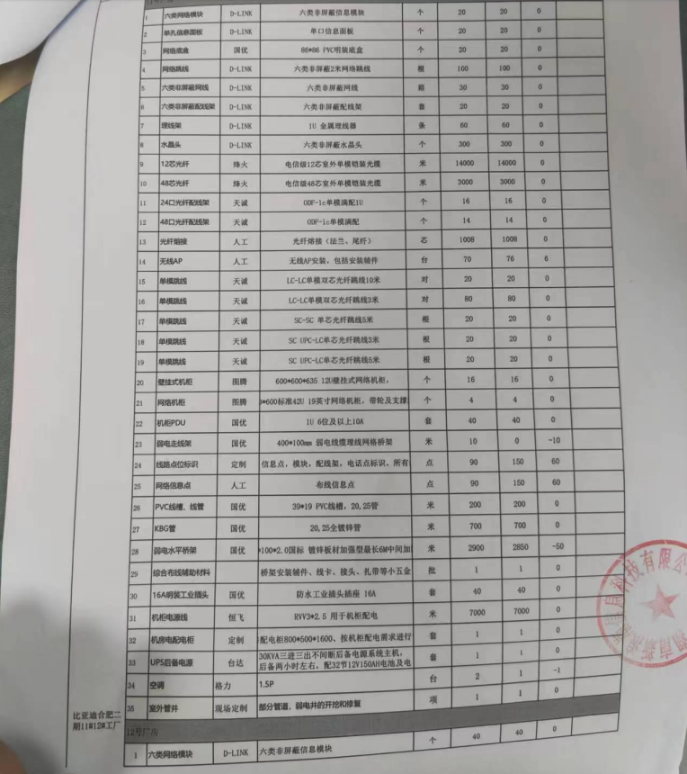
序号 | 物料名称 | 类型-规格 | 品牌 | 单位 | 数量 | 施工单价 | 施工金额 | 进度款工程数量 | 结算金额 | 验收数量 | 验收金额 | 备注 | 初验版
1 | 六类网络模块 | 六类非屏蔽信息模块 | D-LINK | 个 | 20 | 0 | 0 | 0 |  | 20 | 0
2 | 单孔信息面板 | 单口信息面板 | D-LINK | 个 | 20 | 3 | 60 | 20 | 60 | 20 | 60
3 | 网络底盒 | 86*86 PVC明装底盒 | 国优 | 个 | 20 | 0 | 0 |  | 0 | 20 | 0
4 | 网络跳线 | 六类非屏蔽2米网络跳线 | D-LINK | 根 | 100 | 5 | 500 |  | 0 | 100 | 500
5 | 六类非屏蔽网线 | 六类非屏蔽网线 | D-LINK | 箱 | 30 | 0 | 0 |  | 0 | 30 | 0
6 | 六类非屏蔽配线架 | 六类非屏蔽配线架 | D-LINK | 套 | 20 | 5 | 100 | 20 | 100 | 20 | 100
7 | 理线架 | 1U 金属理线器 | D-LINK | 条 | 60 | 0 | 0 |  | 0 | 60 | 0
8 | 水晶头 | 六类非屏蔽水晶头 | D-LINK | 个 | 300 | 0 | 0 |  | 0 | 300 | 0
9 | 12芯光纤 | 电信级12芯室外单模铠装光缆 | 烽火 | 米 | 14000 | 2 | 28000 | 14000 | 28000 | 14000 | 28000
10 | 48芯光纤 | 电信级48芯室外单模铠装光缆 | 烽火 | 米 | 3000 | 2 | 6000 | 3000 | 6000 | 3000 | 6000
11 | 24口光纤配线架 | ODF-lc单模满配1U | 天诚 | 个 | 16 | 0 | 0 |  | 0 | 16 | 0
12 | 48口光纤配线架 | ODF-lc单模满配 | 天诚 | 个 | 14 | 0 | 0 |  | 0 | 14 | 0
13 | 光纤熔接 | 光纤熔接（法兰、尾纤） | 人工 | 芯 | 1008 | 8 | 8064 | 1008 | 8064 | 1008 | 8064
14 | 无线AP | 无线AP安装，包括安装辅件 | 人工 | 台 | 70 | 200 | 14000 | 76 | 15200 | 76 | 15200
15 | 单模跳线 | LC-LC单模双芯光纤跳线10米 | 天诚 | 对 | 20 | 0 | 0 |  | 0 | 20 | 0
16 | 单模跳线 | LC-LC单模双芯光纤跳线3米 | 天诚 | 对 | 80 | 0 | 0 |  | 0 | 80 | 0
17 | 单模跳线 | SC-SC 单芯光纤跳线5米 | 天诚 | 根 | 20 | 0 | 0 |  | 0 | 20 | 0
18 | 单模跳线 | SC UPC-LC单芯光纤跳线3米 | 天诚 | 根 | 20 | 0 | 0 |  | 0 | 20 | 0
19 | 单模跳线 | SC UPC-LC单芯光纤跳线5米 | 天诚 | 根 | 20 | 0 | 0 |  | 0 | 20 | 0
20 | 壁挂式机柜 | 600*600*635 12U壁挂式网络机柜， | 图腾 | 个 | 16 | 100 | 1600 | 16 | 1600 | 16 | 1600
21 | 网络机柜 | 600*600标准42U 19英寸网络机柜，带轮及支撑脚, | 图腾 | 个 | 4 | 100 | 400 | 4 | 400 | 4 | 400
22 | 机柜PDU | 1U 6位及以上10A | 国优 | 套 | 40 | 40 | 1600 | 40 | 1600 | 40 | 1600
23 | 弱电走线架 | 400*100mm 弱电线缆理线网格桥架 | 国优 | 米 | 10 | 0 | 0 |  | 0 | 0 | 0
24 | 线路点位标识 | 交换机、信息点，模块，配线架，电话点标识、所有线路标识 | 定制 | 点 | 90 | 0 | 0 |  | 0 | 150 | 0
25 | 网络信息点 | 布线信息点（办公室） | 人工 | 点 | 90 | 80 | 7200 | 166 | 13280 | 42 | 3360
26 | 网络信息点 | 布线信息点（生产） | 人工 | 点 | 32 | 108 | 3456 | 32 | 3456 | 32 | 3456
27 | PVC线槽、线管 | 39*19 PVC线槽，20,25管 | 国优 | 米 | 200 | 2 | 400 | 198 | 396 | 200 | 400
28 | KBG管 | 20,25全镀锌管 | 国优 | 米 | 700 | 3 | 2100 | 689 | 2067 | 700 | 2100
29 | 弱电水平桥架 | 250*100*2.0国标 镀锌板材加强型最长6M中间加隔板 | 国优 | 米 | 2900 | 20 | 58000 | 2850 | 57000 | 2850 | 57000
30 | 综合布线辅助材料 | 桥架安装辅件、线卡、接头、扎带等小五金 |  | 批 | 1 | 0 | 0 |  | 0 | 1 | 0
31 | 16A明装工业插头 | 防水工业插头插座 16A | 国优 | 套 | 40 | 0 | 0 |  | 0 | 40 | 0
32 | 机柜电源线 | RVV3*2.5 用于机柜配电 | 恒飞 | 米 | 7000 | 2 | 14000 | 6970 | 13940 | 7000 | 14000
33 | 机房电配电柜 | 机房配电柜800*500*1600、按机柜配电需求进行设计 | 定制 | 套 | 1 | 300 | 300 | 1 | 300 | 1 | 300
34 | UPS后备电源 | 30KVA三进三出不间断后备电源系统主机，后备两小时左右，配32节12V150AH电池及电池柜组 | 台达 | 套 | 1 | 800 | 800 | 1 | 800 | 1 | 800
35 | 交换机安装 |  |  | 台 | 18 | 40 | 720 | 18 | 720 | 1 | 40
36 | 室外管井 | 部分管道，弱电井的开挖和修复 | 现场定制 | 项 | 1 |  | 0 |  | 0 |  | 0
37 | 房租 |  |  |  |  |  | 5000 |  | 5000 | 1 | 5000
 |  |  |  |  |  |  | 152300 |  | 157983 |  | 142980

 |  |  |  |  |  |  |  |  |  | 后勤验收预扣 | 4289.4 | 项目已验收，实际折扣3%，按此同比折让。
 |  |  |  |  |  |  |  |  |  | 房租补贴 | 5000
 |  |  |  |  |  |  |  |  |  | 工程款 | 143690.6
 |  |  |  |  |  |  |  |  |  | 按95%结算 | 136506.07
 |  |  |  |  |  |  |  |  |  | 已付款 | 99371.2
 |  |  |  |  |  |  |  |  |  | 本次付款 | 37134.87
 |  |  |  |  |  |  |  |  |  | 余质保金 | 7184.53

12号
比亚迪合肥二期12#工厂综合布线工程和单价措施项目清单
序号 | 物料名称 | 类型-规格 | 品牌 | 单位 | 数量 | 施工单价 | 施工金额 | 进度款工程数量 | 结算金额 | 验收数量 | 金额 | 备注
1 | 六类网络模块 | 六类非屏蔽信息模块 | D-LINK | 个 | 40 |  |  |  |  | 40 | 0 |  | 初验版
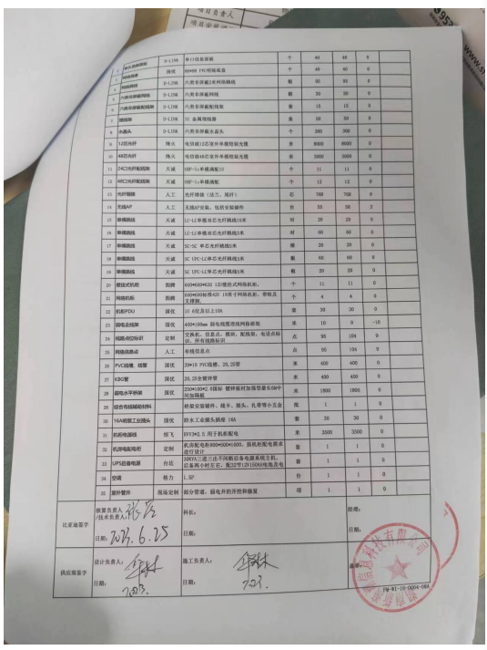
2 | 单孔信息面板 | 单口信息面板 | D-LINK | 个 | 40 | 3 | 120 | 35 | 105 | 40 | 120
3 | 网络底盒 | 86*86 PVC明装底盒 | 国优 | 个 | 40 | 0 | 0 |  | 0 | 40 | 0
4 | 网络跳线 | 六类非屏蔽2米网络跳线 | D-LINK | 根 | 95 | 5 | 475 |  | 0 | 95 | 475
5 | 六类非屏蔽网线 | 六类非屏蔽网线 | D-LINK | 箱 | 30 | 0 | 0 |  | 0 | 30 | 0
6 | 六类非屏蔽配线架 | 六类非屏蔽配线架 | D-LINK | 套 | 15 | 5 | 75 |  | 0 | 15 | 75
7 | 理线架 | 1U 金属理线器 | D-LINK | 条 | 50 | 5 | 250 |  | 0 | 50 | 250
8 | 水晶头 | 六类非屏蔽水晶头 | D-LINK | 个 | 300 | 0 | 0 |  | 0 | 300 | 0
9 | 12芯光纤 | 电信级12芯室外单模铠装光缆 | 烽火 | 米 | 8000 | 2 | 16000 | 7956 | 15912 | 8000 | 16000
10 | 48芯光纤 | 电信级48芯室外单模铠装光缆 | 烽火 | 米 | 3000 | 2 | 6000 | 3000 | 6000 | 3000 | 6000
11 | 24口光纤配线架 | ODF-lc单模满配1U | 天诚 | 个 | 11 | 5 | 55 |  | 0 | 11 | 55
12 | 48口光纤配线架 | ODF-lc单模满配 | 天诚 | 个 | 12 | 5 | 60 |  | 0 | 12 | 60
13 | 光纤熔接 | 光纤熔接（法兰、尾纤） | 人工 | 芯 | 768 | 8 | 6144 | 768 | 6144 | 768 | 6144
14 | 无线AP | 无线AP安装，包括安装辅件 | 人工 | 台 | 55 | 200 | 11000 | 58 | 11600 | 58 | 11600
15 | 单模跳线 | LC-LC单模双芯光纤跳线10米 | 天诚 | 对 | 20 | 0 | 0 |  | 0 | 20 | 0
16 | 单模跳线 | LC-LC单模双芯光纤跳线3米 | 天诚 | 对 | 60 | 0 | 0 |  | 0 | 60 | 0
17 | 单模跳线 | SC-SC 单芯光纤跳线5米 | 天诚 | 根 | 20 | 0 | 0 |  | 0 | 20 | 0
18 | 单模跳线 | SC UPC-LC单芯光纤跳线3米 | 天诚 | 根 | 60 | 0 | 0 |  | 0 | 60 | 0
19 | 单模跳线 | SC UPC-LC单芯光纤跳线5米 | 天诚 | 根 | 20 | 0 | 0 |  | 0 | 20 | 0
20 | 壁挂式机柜 | 600*600*635 12U壁挂式网络机柜， | 图腾 | 个 | 11 | 100 | 1100 | 11 | 1100 | 11 | 1100
21 | 网络机柜 | 600*600标准42U 19英寸网络机柜，带轮及支撑脚, | 图腾 | 个 | 4 | 100 | 400 | 4 | 400 | 4 | 400
22 | 机柜PDU | 1U 6位及以上10A | 国优 | 套 | 30 | 40 | 1200 | 30 | 1200 | 30 | 1200
23 | 弱电走线架 | 400*100mm 弱电线缆理线网格桥架 | 国优 | 米 | 10 | 20 | 200 |  | 0 | 0 | 0
24 | 线路点位标识 | 交换机、信息点，模块，配线架，电话点标识、所有线路标识 | 定制 | 点 | 95 | 0 | 0 |  | 0 | 104 | 0
25 | 网络信息点 | 布线信息点（办公室） | 人工 | 点 | 95 | 80 | 7600 | 80 | 6400 | 22 | 1760
26 | 网络信息点 | 布线信息点（生产） | 人工 | 点 | 24 | 108 | 2592 | 24 | 2592 | 24 | 2592
27 | PVC线槽、线管 | 39*19 PVC线槽，20,25管 | 国优 | 米 | 400 | 2 | 800 | 400 | 800 | 400 | 800
28 | KBG管 | 20,25全镀锌管 | 国优 | 米 | 400 | 3 | 1200 | 400 | 1200 | 400 | 1200
29 | 弱电水平桥架 | 250*100*2.0国标 镀锌板材加强型最长6M中间加隔板 | 国优 | 米 | 1800 | 20 | 36000 | 1797 | 35940 | 1800 | 36000
30 | 综合布线辅助材料 | 桥架安装辅件、线卡、接头、扎带等小五金 |  | 批 | 1 | 0 | 0 |  | 0 | 1 | 0
31 | 16A明装工业插头 | 防水工业插头插座 16A | 国优 | 套 | 30 | 0 | 0 |  | 0 | 30 | 0
32 | 机柜电源线 | RVV3*2.5 用于机柜配电 | 恒飞 | 米 | 3500 | 2 | 7000 | 3495 | 6990 | 3500 | 7000
33 | 机房电配电柜 | 机房配电柜800*500*1600、按机柜配电需求进行设计 | 定制 | 套 | 1 | 300 | 300 |  | 0 | 1 | 300
34 | UPS后备电源 | 30KVA三进三出不间断后备电源系统主机，后备两小时左右，配32节12V150AH电池及电池柜组 | 台达 | 套 | 1 | 800 | 800 |  | 0 | 1 | 800
35 | 交换机安装 |  |  | 台 | 16 | 40 | 640 | 16 | 640 |  | 0
36 | 室外管井 | 部分管道，弱电井的开挖和修复 | 现场定制 | 项 | 1 | 0 | 0 |  | 0 |  | 0
37 | 房租
 |  |  |  |  |  |  | 100011 |  | 97023 |  | 93931

 |  |  |  |  |  |  |  |  |  | 后勤验收预扣 | 4696.55
 |  |  |  |  |  |  |  |  |  | 房租补贴
 |  |  |  |  |  |  |  |  |  | 工程款 | 89234.45
 |  |  |  |  |  |  |  |  |  | 按95%结算 | 84772.73
 |  |  |  |  |  |  |  |  |  | 已付款 | 60240.00
 |  |  |  |  |  |  |  |  |  | 本次付款 | 24532.73
 |  |  |  |  |  |  |  |  |  | 余质保金 | 4461.72

